Bluzy
Umowa wartościowa
Legenda:

materiały promocyjne ze specjalnym znakowaniem/grafiką przekazaną wykonawcy

Kontakt do wykonawcy: tel.: 668 091 747, e-mail: karol@camicetta.pl

Bluzy uniwersyteckie
L.p | Nazwa produktu | znakowanie | Wariant logo | Dostępne kolory | Numer materiału | Opis | Produkt wzorcowy | Cena netto/szt.
1 | LOGO Bluza Kangurka | Haft | oficjalne logo UJ | kolor dzianiny zależny od dostępności - czarny, granatowy, bordowy, różowy, zielony, niebieski, fioletowy, beżowy, szary, miętowy | 10004742 | Bluza szyta na zamówienie ● Materiał gramatura: 280 g/m2 (+/- 5%), skład: 90% bawełna, 10% poliester ● splot: singiel, jednoprawy ● ściągacz 2x2 ● barwienie: barwnik reaktywny spełniający normę OEKO-TEX ● Certyfikat OEKO-TEX STANDARD 100 – produkt/materiał ma spełniać wymagania humanoekologiczne STANDARD 100 ● kolory dzianiny umieszczono w kolumnie „dostępne kolory” w tym kolor granatowy możliwie bliski do koloru PANTONE 2945 oraz kolor bordowy możliwie bliski do koloru PANTONE 185 ● Kraj produkcji dzianin: Polska. Krój bluzy dopasowany do typu sylwetki ● bluza posiada naszytą kieszeń “kangurkę”, szwy kieszeni podwójne wykończone stębnówką ● kaptur bluzy wykonany z dwóch jednakowych części materiału (jeden szew łączący biegnący przez środek kaptura) ● podszycie kaptura wykonane z tego samego materiału co bluza ● wszyty język (potnik) na karku od wewnątrz bluzy oraz metka żakardowa z logo Uniwersytetu Jagiellońskiego, pod metką metka rozmiarowa ● Wszyta metka z przepisem konserwacji oraz składem materiału bluzy w bocznym szwie od strony wewnętrznej ● Cały wykrój dekoltu zabezpieczony przed rozciąganiem taśmą w kolorze bluzy o szerokości 1 cm ● Tunel kaptura wykończony sznurkiem bawełnianym (100% bawełna) o szerokości 12 mm w kolorze białym. Oczka metalowe w kolorze srebrnym o średnicy wewnętrznej FI 8 mm, zewnętrznej 14 mm - nierdzewne. ● Wymaga się, aby szwy były proste i równe, pełne, bez pętelek, bez wystających nitek - ścieg haftu był równy, bez przepuszczeń, bez wystających nitek - haft był zabezpieczony od wewnętrznej strony bluzy flizeliną maskującą w kolorze czarnym lub białym (pasującym do koloru bluzy). ● Rozmiary bluz od S do XXXL. Pakowana jednostkowo w foliowe opakowanie z nalepką z rozmiarem. Minimalna ilość zamówienia to 5 szt. bluz z danego rozmiaru. | 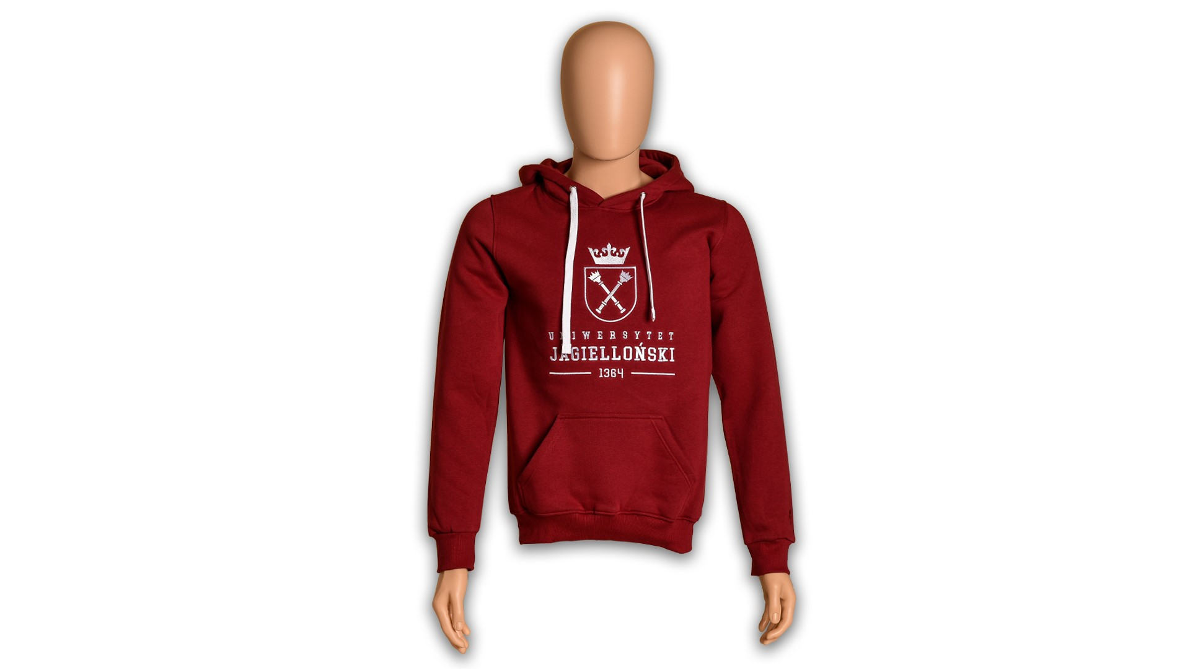 | 112.00 zł
2 | LOGO Bluza Kangurka - dod.znak. | Haft | oficjalne logo UJ/ herb UJ + znakowanie jednostki/grafika przekazana wykonawcy | kolor dzianiny zależny od dostępności - czarny, granatowy, bordowy, różowy, zielony, niebieski, fioletowy, beżowy, szary, miętowy | 10004743 | Bluza szyta na zamówienie ● Materiał gramatura: 280 g/m2 (+/- 5%), skład: 90% bawełna, 10% poliester ● splot: singiel, jednoprawy ● ściągacz 2x2 ● barwienie: barwnik reaktywny spełniający normę OEKO-TEX ● Certyfikat OEKO-TEX STANDARD 100 – produkt/materiał ma spełniać wymagania humanoekologiczne STANDARD 100 ● kolory dzianiny umieszczono w kolumnie „dostępne kolory” w tym kolor granatowy możliwie bliski do koloru PANTONE 2945 oraz kolor bordowy możliwie bliski do koloru PANTONE 185 ● Kraj produkcji dzianin: Polska. Krój bluzy dopasowany do typu sylwetki ● bluza posiada naszytą kieszeń “kangurkę”, szwy kieszeni podwójne wykończone stębnówką ● kaptur bluzy wykonany z dwóch jednakowych części materiału (jeden szew łączący biegnący przez środek kaptura) ● podszycie kaptura wykonane z tego samego materiału co bluza ● wszyty język (potnik) na karku od wewnątrz bluzy oraz metka żakardowa z logo Uniwersytetu Jagiellońskiego, pod metką metka rozmiarowa ● Wszyta metka z przepisem konserwacji oraz składem materiału bluzy w bocznym szwie od strony wewnętrznej ● Cały wykrój dekoltu zabezpieczony przed rozciąganiem taśmą w kolorze bluzy o szerokości 1 cm ● Tunel kaptura wykończony sznurkiem bawełnianym (100% bawełna) o szerokości 12 mm w kolorze białym. Oczka metalowe w kolorze srebrnym o średnicy FI wewnętrznej FI 8 mm, zewnętrznej 14 mm -nierdzewne. ● Wymaga się, aby szwy były proste i równe, pełne, bez pętelek, bez wystających nitek - ścieg haftu był równy, bez przepuszczeń, bez wystających nitek - haft był zabezpieczony od wewnętrznej strony bluzy flizeliną maskującą w kolorze czarnym lub białym (pasującym do koloru bluzy). ● Rozmiary bluzod S do XXXL. Dodatkowe znakowanie jednostki Wykonawca otrzyma w momencie złożenia pojedynczego zamówienia. Haft na bluzie możliwy z przodu oraz na plecach. Pakowana jednostkowo w foliowe opakowanie z nalepką z rozmiarem. Minimalna ilość zamówienia to 5 szt. bluz z danego rozmiaru. | 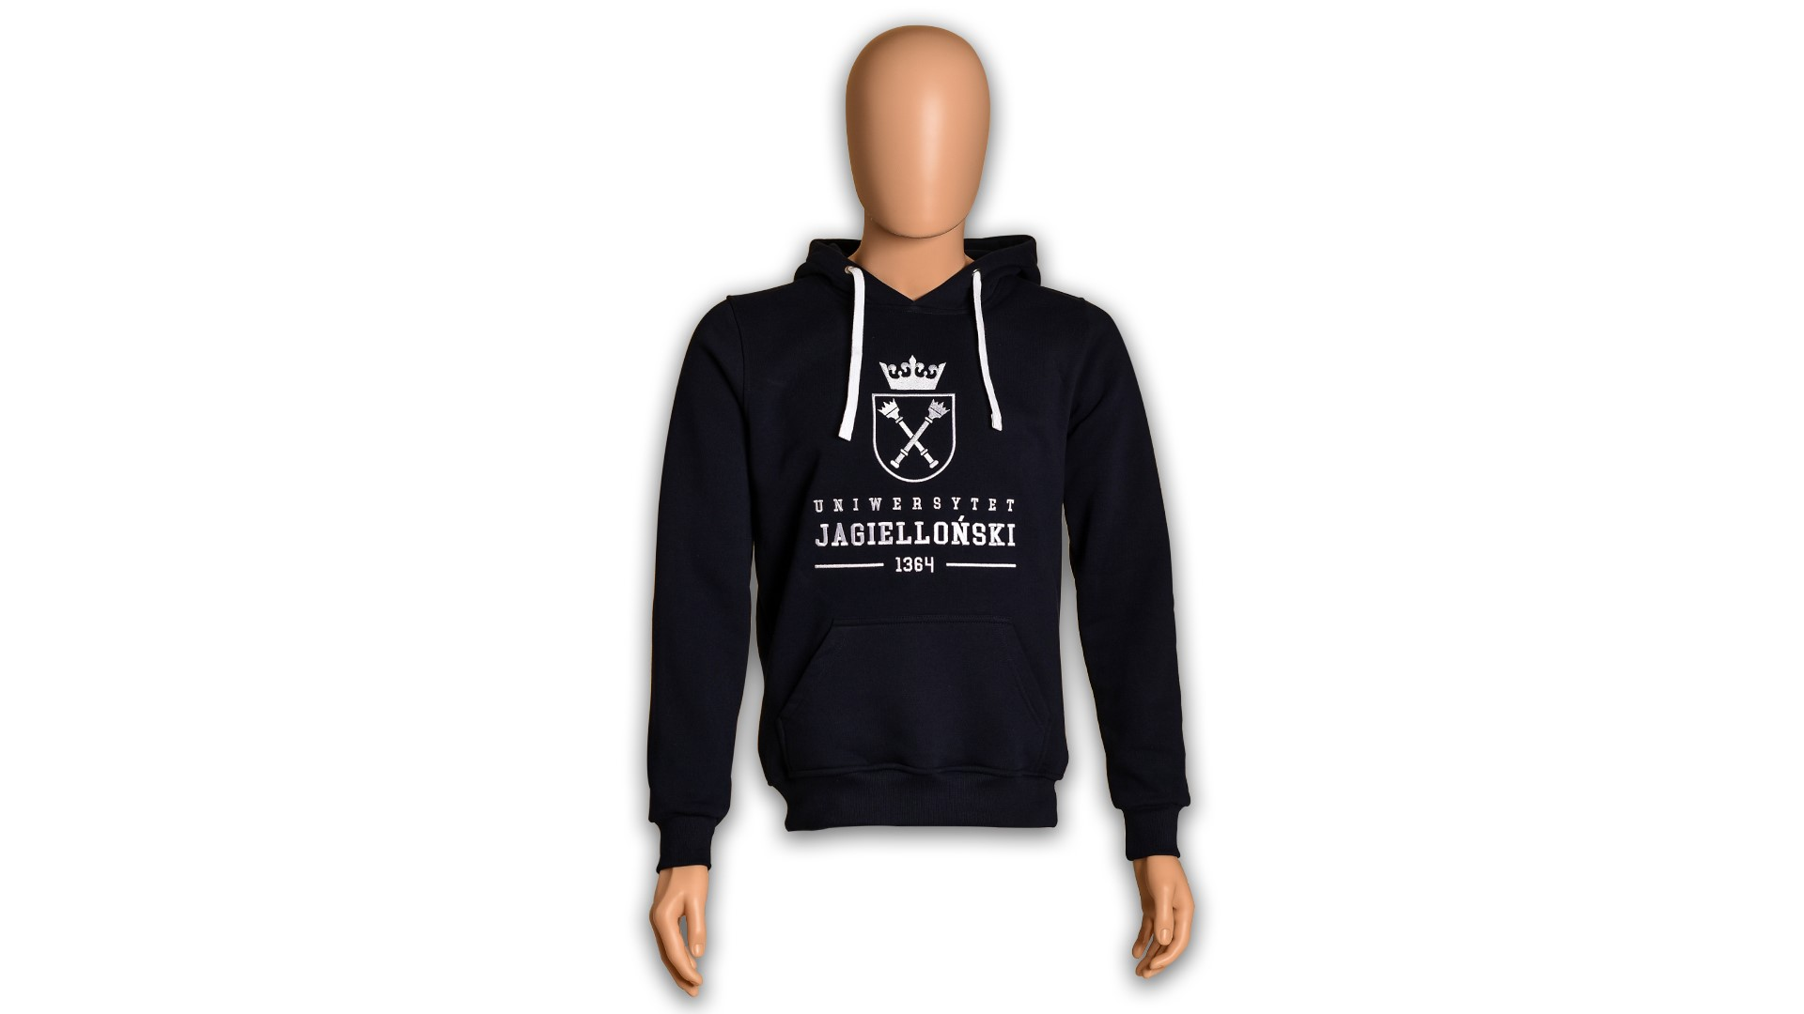 | 113.71 zł
3 | LOGO Bluza Crewneck | Haft | oficjalne logo UJ | kolor dzianiny zależny od dostępności - czarny, granatowy, bordowy, różowy, zielony, niebieski, fioletowy, beżowy, szary, miętowy | 10004744 | Bluza szyta na zamówienie ●Materiał gramatura: 280 g/m2 (+/- 5%), skład: 90% bawełna, 10% poliester ● splot: singiel, jednoprawy ● ściągacz 2x2 ● barwienie: barwnik reaktywny spełniający normę OEKO-TEX ● Certyfikat OEKO-TEX STANDARD 100 – produkt/materiał ma spełniać wymagania humanoekologiczne STANDARD 100 ● kolory dzianiny umieszczono w kolumnie „dostępne kolory” w tym kolor granatowy możliwie bliski do koloru PANTONE 2945 oraz kolor bordowy możliwie bliski do koloru PANTONE 185 ● Kraj produkcji dzianin: Polska Krój bluzy dopasowany do typu sylwetki ● wszyty język (potnik) na karku od wewnątrz bluzy oraz metka żakardowa z logo Uniwersytetu Jagiellońskiego, pod metką metka rozmiarowa ● Wszyta metka z przepisem konserwacji oraz składem materiału bluzy w bocznym szwie od strony wewnętrznej ● Cały wykrój dekoltu zabezpieczony przed rozciąganiem taśmą w kolorze bluzy o szerokości 1 cm ● dekolt wykończony ściągaczem 2x2 w kolorze bluzy ● Wymaga się, aby szwy były proste i równe, pełne, bez pętelek, bez wystających nitek - ścieg haftu był równy, bez przepuszczeń, bez wystających nitek - haft był zabezpieczony od wewnętrznej strony bluzy flizeliną maskującą w kolorze czarnym lub białym (pasującym do koloru bluzy). ● Rozmiar bluzy od S do XXXL. Pakowana jednostkowo w foliowe opakowanie z nalepką z rozmiarem. Minimalna ilość zamówienia to 5 szt. bluz z danego rozmiaru. | 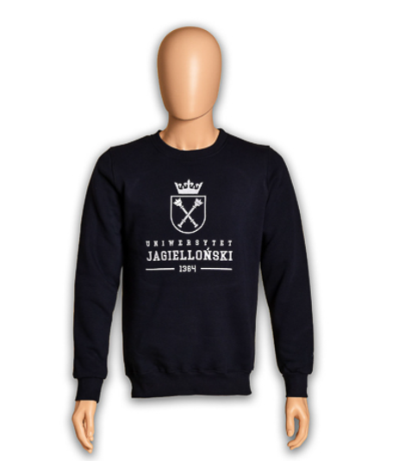 | 91.70 zł
4 | LOGO Bluza Crewneck - dod.znak. | Haft | oficjalne logo UJ/ herb UJ + znakowanie jednostki/grafika przekazana wykonawcy | kolor dzianiny zależny od dostępności - czarny, granatowy, bordowy, różowy, zielony, niebieski, fioletowy, beżowy, szary, miętowy | 10004745 | Bluza szyta na zamówienie●Materiał gramatura: 280 g/m2 (+/- 5%), skład: 90% bawełna, 10% poliester ● splot: singiel, jednoprawy ● ściągacz 2x2 ● barwienie: barwnik reaktywny spełniający normę OEKO-TEX ● Certyfikat OEKO-TEX STANDARD 100 – produkt/materiał ma spełniać wymagania humanoekologiczne STANDARD 100 ● kolory dzianiny umieszczono w kolumnie „dostępne kolory” w tym kolor granatowy możliwie bliski do koloru PANTONE 2945 oraz kolor bordowy możliwie bliski do koloru PANTONE 185 ● Kraj produkcji dzianin: Polska Krój bluzy dopasowany do typu sylwetki ● wszyty język (potnik) na karku od wewnątrz bluzy oraz metka żakardowa z logo Uniwersytetu Jagiellońskiego, pod metką metka rozmiarowa ● Wszyta metka z przepisem konserwacji oraz składem materiału bluzy w bocznym szwie od strony wewnętrznej ● Cały wykrój dekoltu zabezpieczony przed rozciąganiem taśmą w kolorze bluzy o szerokości 1 cm ● dekolt wykończony ściągaczem 2x2 w kolorze bluzy ● Wymaga się, aby szwy były proste i równe, pełne, bez pętelek, bez wystających nitek - ścieg haftu był równy, bez przepuszczeń, bez wystających nitek - haft był zabezpieczony od wewnętrznej strony bluzy flizeliną maskującą w kolorze czarnym lub białym (pasującym do koloru bluzy). ● Rozmiary bluzy od S do XXXL. Dodatkowe znakowaniem jednostki Wykonawca otrzyma w momencie złożenia pojedynczego zamówienia. Haft na bluzie możliwy z przodu oraz na plecach.Pakowana jednostkowo w foliowe opakowanie z nalepką z rozmiarem. Minimalna ilość zamówienia to 5 szt. bluz z danego rozmiaru. | 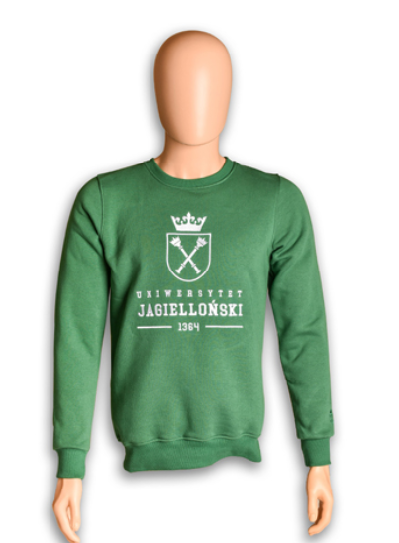 | 92.71 zł
5 | Logo Baseball | haft/ 1 kolor | oficjalne logo UJ | kolor dzianiny zależny od dostępności - czarny, granatowy, bordowy, różowy, zielony, niebieski, fioletowy, beżowy, szary, miętowy | 10004971 | Bluza szyta na zamówienie ●Materiał: gramatura: 280 g/m2 (+/- 5%) ● skład: 90% bawełna, 10% poliester ● splot: singiel, jednoprawy ● kurczliwość dzianiny po szerokości: 5% ● kurczliwość dzianiny po długości: 5% ● ścisłość dzianiny: 10 kolumienek / 1 cm; 16 rządków / 1 cm ● plisa 2x2 dopasowana kolorystycznie do dzianiny zasadniczej z białymi lub szarymi paskami ● barwienie: barwnik reaktywny spełniający normę OEKO-TEX ● Certyfikat OEKO-TEX STANDARD 100 – produkty spełniają wymagania humanoekologiczne STANDARD 100 ● Kraj produkcji dzianin: Polska krój bluzy dopasowany do typu sylwetki występującego w Polsce ● wszyty język (potnik) na karku od wewnątrz bluzy oraz metka żakardowa z logo Uniwersytetu Jagiellońskiego, pod metką metka rozmiarowa ● Wszyta metka z przepisem konserwacji oraz składem materiału bluzy w bocznym szwie od strony wewnętrznej ● Wykrój dekoltu od strony tylnej zabezpieczony przed rozciąganiem taśmą w kolorze czarnym, białym lub kolorze bluzy o szerokości 1 cm ● bluza zapinana na 7 metalowych nap ● dekolt wykończony plisą w kolorze pasującym do koloru dzianiny zasadniczej z białymi lub szarymi paskami ● Wymaga się, aby szwy były proste i równe, pełne, bez pętelek, bez wystających nitek - ścieg haftu był równy, bez przepuszczeń, bez wystających nitek - haft był zabezpieczony od wewnętrznej strony bluzy flizeliną maskującą w kolorze czarnym lub białym (pasującym do koloru bluzy). ● Rozmiar bluzy od S do XXXL. Pakowana jednostkowo w foliowe opakowanie z nalepką z rozmiarem. Minimalna ilość zamówienia to 5 szt. bluz z danego rozmiaru. | 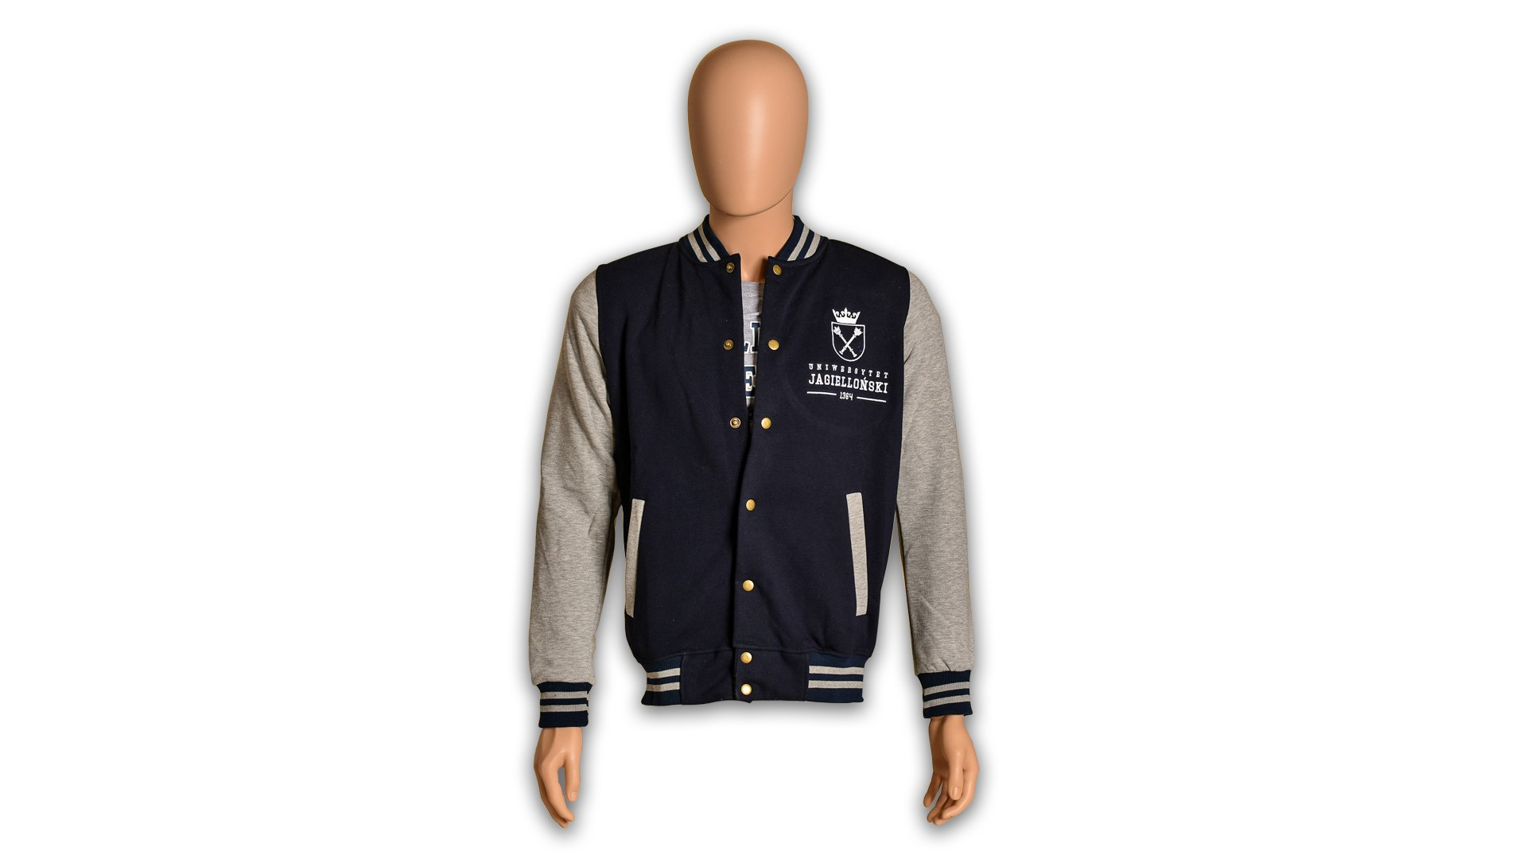 | 107.36 zł
6 | Logo Baseball - dod.znak. | haft/ 1 kolor | oficjalne logo UJ/ herb UJ + znakowanie jednostki/grafika przekazana wykonawcy | kolor dzianiny zależny od dostępności - czarny, granatowy, bordowy, różowy, zielony, niebieski, fioletowy, beżowy, szary, miętowy | 10004972 | Bluza szyta na zamówienie ●Materiał: gramatura: 280 g/m2 (+/- 5%) ● skład: 90% bawełna, 10% poliester ● splot: singiel, jednoprawy ● kurczliwość dzianiny po szerokości: 5% ● kurczliwość dzianiny po długości: 5% ● ścisłość dzianiny: 10 kolumienek / 1 cm; 16 rządków / 1 cm ● plisa 2x2 dopasowana kolorystycznie do dzianiny zasadniczej z białymi lub szarymi paskami ● barwienie: barwnik reaktywny spełniający normę OEKO-TEX ● Certyfikat OEKO-TEX STANDARD 100 – produkty spełniają wymagania humanoekologiczne STANDARD 100 ● Kraj produkcji dzianin: Polska krój bluzy dopasowany do typu sylwetki występującego w Polsce ● wszyty język (potnik) na karku od wewnątrz bluzy oraz metka żakardowa z logo Uniwersytetu Jagiellońskiego, pod metką metka rozmiarowa ● Wszyta metka z przepisem konserwacji oraz składem materiału bluzy w bocznym szwie od strony wewnętrznej ● Wykrój dekoltu od strony tylnej zabezpieczony przed rozciąganiem taśmą w kolorze czarnym, białym lub kolorze bluzy o szerokości 1 cm ● bluza zapinana na 7 metalowych nap ● dekolt wykończony plisą w kolorze pasującym do koloru dzianiny zasadniczej z białymi lub szarymi paskami ● Wymaga się, aby szwy były proste i równe, pełne, bez pętelek, bez wystających nitek - ścieg haftu był równy, bez przepuszczeń, bez wystających nitek - haft był zabezpieczony od wewnętrznej strony bluzy flizeliną maskującą w kolorze czarnym lub białym (pasującym do koloru bluzy). ● Rozmiar bluzy od S do XXXL. Dodatkowe znakowaniem jednostki Wykonawca otrzyma w momencie złożenia pojedynczego zamówienia. Minimalna ilość zamówienia to 5 szt. bluz z danego rozmiaru. |  | 108.90 zł
7 | Logo Baseball Raglan | haft/ 1 kolor | oficjalne logo UJ | kolor dzianiny zależny od dostępności - czarny, granatowy, bordowy, różowy, zielony, niebieski, fioletowy, beżowy, szary, miętowy | 10006140 | Bluza szyta na zamówienie ●Materiał: gramatura: 280 g/m2 (+/- 5%) ● skład: 90% bawełna, 10% poliester ● splot: singiel, jednoprawy ● kurczliwość dzianiny po szerokości: 5% ● kurczliwość dzianiny po długości: 5% ● ścisłość dzianiny: 10 kolumienek / 1 cm; 16 rządków / 1 cm ● plisa 2x2 dopasowana kolorystycznie do dzianiny zasadniczej z białymi lub szarymi paskami ● barwienie: barwnik reaktywny spełniający normę OEKO-TEX ● Certyfikat OEKO-TEX STANDARD 100 – produkty spełniają wymagania humanoekologiczne STANDARD 100 ● Kraj produkcji dzianin: Polska, Krój bluzy oversize ●raglanowe rękawy z podwójnym przeszyciem ● wszyty język (potnik) na karku od wewnątrz bluzy oraz metka żakardowa z logo Uniwersytetu Jagiellońskiego, pod metką metka rozmiarowa ● Wszyta metka z przepisem konserwacji oraz składem materiału bluzy w bocznym szwie od strony wewnętrznej ● Wykrój dekoltu od strony tylnej zabezpieczony przed rozciąganiem taśmą w kolorze czarnym, białym lub kolorze bluzy o szerokości 1 cm ● bluza zapinana na 7 metalowych nap ● dekolt wykończony plisą w kolorze pasującym do koloru dzianiny zasadniczej z białymi lub szarymi paskami ● Wymaga się, aby szwy były proste i równe, pełne, bez pętelek, bez wystających nitek - ścieg haftu był równy, bez przepuszczeń, bez wystających nitek - haft był zabezpieczony od wewnętrznej strony bluzy flizeliną maskującą w kolorze czarnym lub białym (pasującym do koloru bluzy). ● Rozmiar bluzy od S do XXXL. Pakowana jednostkowo w foliowe opakowanie z nalepką z rozmiarem. Minimalna ilość zamówienia to 5 szt. bluz z danego rozmiaru. | 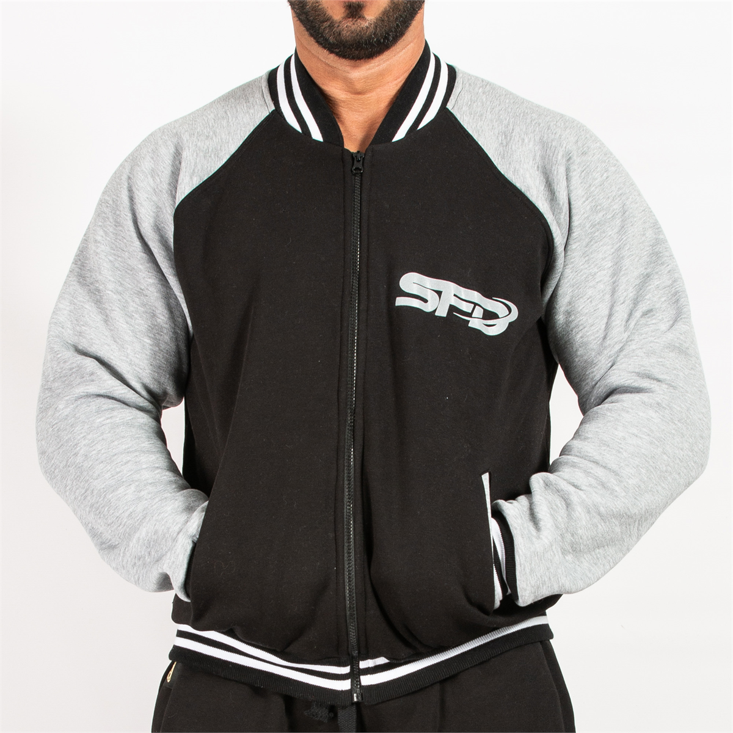 | 111.78 zł
8 | Logo Baseball Raglan- dod.znak. | haft/ 1 kolor | oficjalne logo UJ/ herb UJ + znakowanie jednostki/grafika przekazana wykonawcy | kolor dzianiny zależny od dostępności - czarny, granatowy, bordowy, różowy, zielony, niebieski, fioletowy, beżowy, szary, miętowy | 10006141 | Bluza szyta na zamówienie ●Materiał: gramatura: 280 g/m2 (+/- 5%) ● skład: 90% bawełna, 10% poliester ● splot: singiel, jednoprawy ● kurczliwość dzianiny po szerokości: 5% ● kurczliwość dzianiny po długości: 5% ● ścisłość dzianiny: 10 kolumienek / 1 cm; 16 rządków / 1 cm ● plisa 2x2 dopasowana kolorystycznie do dzianiny zasadniczej z białymi lub szarymi paskami ● barwienie: barwnik reaktywny spełniający normę OEKO-TEX ● Certyfikat OEKO-TEX STANDARD 100 – produkty spełniają wymagania humanoekologiczne STANDARD 100 ● Kraj produkcji dzianin: Polska, Krój bluzy oversize ●raglanowe rękawy z podwójnym przeszyciem ● wszyty język (potnik) na karku od wewnątrz bluzy oraz metka żakardowa z logo Uniwersytetu Jagiellońskiego, pod metką metka rozmiarowa ● Wszyta metka z przepisem konserwacji oraz składem materiału bluzy w bocznym szwie od strony wewnętrznej ● Wykrój dekoltu od strony tylnej zabezpieczony przed rozciąganiem taśmą w kolorze czarnym, białym lub kolorze bluzy o szerokości 1 cm ● bluza zapinana na 7 metalowych nap ● dekolt wykończony plisą w kolorze pasującym do koloru dzianiny zasadniczej z białymi lub szarymi paskami ● Wymaga się, aby szwy były proste i równe, pełne, bez pętelek, bez wystających nitek - ścieg haftu był równy, bez przepuszczeń, bez wystających nitek - haft był zabezpieczony od wewnętrznej strony bluzy flizeliną maskującą w kolorze czarnym lub białym (pasującym do koloru bluzy). ● Rozmiar bluzy od S do XXXL. Dodatkowe znakowaniem jednostki Wykonawca otrzyma w momencie złożenia pojedynczego zamówienia. Minimalna ilość zamówienia to 5 szt. bluz z danego rozmiaru. |  | 112.80 zł
9 | Logo bluza na zamek | haft/ 1 kolor | oficjalne logo UJ | kolor dzianiny zależny od dostępności - czarny, granatowy, bordowy, różowy, zielony, niebieski, fioletowy, beżowy, szary, miętowy | 10006142 | Bluza szyta na zamówienie ●Materiał gramatura: 280 g/m2 (+/- 5%), skład: 90% bawełna, 10% poliester ● splot: singiel, jednoprawy ● ściągacz 2x2 ● barwienie: barwnik reaktywny spełniający normę OEKO-TEX ● Certyfikat OEKO-TEX STANDARD 100 – produkt/materiał ma spełniać wymagania humanoekologiczne STANDARD 100 ● kolory dzianiny umieszczono w kolumnie „dostępne kolory” w tym kolor granatowy możliwie bliski do koloru PANTONE 2945 oraz kolor bordowy możliwie bliski do koloru PANTONE 185 ● Kraj produkcji dzianin: Polska Krój bluzy dopasowany do typu sylwetki ● wszyty język (potnik) na karku od wewnątrz bluzy oraz metka żakardowa z logo Uniwersytetu Jagiellońskiego, pod metką metka rozmiarowa ● Wszyta metka z przepisem konserwacji oraz składem materiału bluzy w bocznym szwie od strony wewnętrznej ● Cały wykrój dekoltu zabezpieczony przed rozciąganiem taśmą w kolorze bluzy o szerokości 1 cm ● dekolt wykończony ściągaczem 2x2 w kolorze bluzy ● Wymaga się, aby szwy były proste i równe, pełne, bez pętelek, bez wystających nitek - ścieg haftu był równy, bez przepuszczeń, bez wystających nitek - haft był zabezpieczony od wewnętrznej strony bluzy flizeliną maskującą w kolorze czarnym lub białym (pasującym do koloru bluzy). ● Rozmiar bluzy od S do XXXL. Pakowana jednostkowo w foliowe opakowanie z nalepką z rozmiarem. Minimalna ilość zamówienia to 5 szt. bluz z danego rozmiaru. | 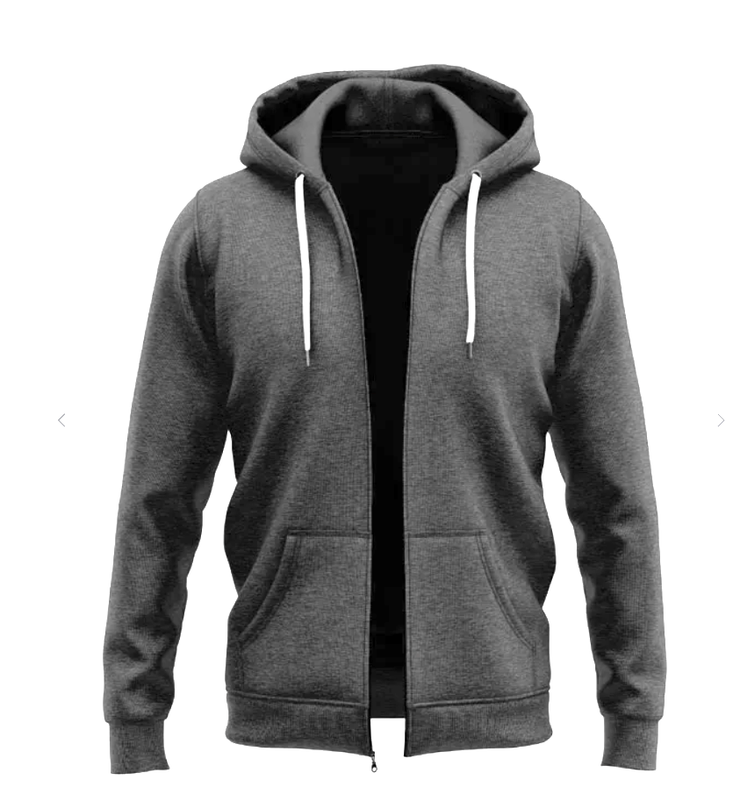 | 100.80 zł
10 | Logo bluza na zamek-dod.znak. | haft/ 1 kolor | oficjalne logo UJ/ herb UJ + znakowanie jednostki/grafika przekazana wykonawcy | kolor dzianiny zależny od dostępności - czarny, granatowy, bordowy, różowy, zielony, niebieski, fioletowy, beżowy, szary, miętowy | 10006143 | Bluza szyta na zamówienie ●Materiał gramatura: 280 g/m2 (+/- 5%), skład: 90% bawełna, 10% poliester ● splot: singiel, jednoprawy ● ściągacz 2x2 ● barwienie: barwnik reaktywny spełniający normę OEKO-TEX ● Certyfikat OEKO-TEX STANDARD 100 – produkt/materiał ma spełniać wymagania humanoekologiczne STANDARD 100 ● kolory dzianiny umieszczono w kolumnie „dostępne kolory” w tym kolor granatowy możliwie bliski do koloru PANTONE 2945 oraz kolor bordowy możliwie bliski do koloru PANTONE 185 ● Kraj produkcji dzianin: Polska Krój bluzy dopasowany do typu sylwetki ● wszyty język (potnik) na karku od wewnątrz bluzy oraz metka żakardowa z logo Uniwersytetu Jagiellońskiego, pod metką metka rozmiarowa ● Wszyta metka z przepisem konserwacji oraz składem materiału bluzy w bocznym szwie od strony wewnętrznej ● Cały wykrój dekoltu zabezpieczony przed rozciąganiem taśmą w kolorze bluzy o szerokości 1 cm ● dekolt wykończony ściągaczem 2x2 w kolorze bluzy ● Wymaga się, aby szwy były proste i równe, pełne, bez pętelek, bez wystających nitek - ścieg haftu był równy, bez przepuszczeń, bez wystających nitek - haft był zabezpieczony od wewnętrznej strony bluzy flizeliną maskującą w kolorze czarnym lub białym (pasującym do koloru bluzy). ● Rozmiar bluzy od S do XXXL. Pakowana jednostkowo w foliowe opakowanie z nalepką z rozmiarem. Dodatkowe znakowaniem jednostki Wykonawca otrzyma w momencie złożenia pojedynczego zamówienia. Minimalna ilość zamówienia to 5 szt. bluz z danego rozmiaru. |  | 103.32 zł
11 | Logo bluza Kangurka Raglan | haft/ 1 kolor | oficjalne logo UJ | kolor dzianiny zależny od dostępności - czarny, granatowy, bordowy, różowy, zielony, niebieski, fioletowy, beżowy, szary, miętowy | 10006144 | Bluza szyta na zamówienie ●Materiał gramatura: 280 g/m2 (+/- 5%), skład: 90% bawełna, 10% poliester ● splot: singiel, jednoprawy ● ściągacz 2x2 ● barwienie: barwnik reaktywny spełniający normę OEKO-TEX ● Certyfikat OEKO-TEX STANDARD 100 – produkt/materiał ma spełniać wymagania humanoekologiczne STANDARD 100 ● kolory dzianiny umieszczono w kolumnie „dostępne kolory” w tym kolor granatowy możliwie bliski do koloru PANTONE 2945 oraz kolor bordowy możliwie bliski do koloru PANTONE 185 ● Kraj produkcji dzianin: Polska Krój bluzy oversize ●raglanowe rękawy z podwójnym przeszyciem, wszyty język (potnik) na karku od wewnątrz bluzy oraz metka żakardowa z logo Uniwersytetu Jagiellońskiego, pod metką metka rozmiarowa ● Wszyta metka z przepisem konserwacji oraz składem materiału bluzy w bocznym szwie od strony wewnętrznej ● Cały wykrój dekoltu zabezpieczony przed rozciąganiem taśmą w kolorze bluzy o szerokości 1 cm ● dekolt wykończony ściągaczem 2x2 w kolorze bluzy ● Wymaga się, aby szwy były proste i równe, pełne, bez pętelek, bez wystających nitek - ścieg haftu był równy, bez przepuszczeń, bez wystających nitek - haft był zabezpieczony od wewnętrznej strony bluzy flizeliną maskującą w kolorze czarnym lub białym (pasującym do koloru bluzy). ● Rozmiar bluzy od S do XXXL. Pakowana jednostkowo w foliowe opakowanie z nalepką z rozmiarem. Minimalna ilość zamówienia to 5 szt. bluz z danego rozmiaru. | 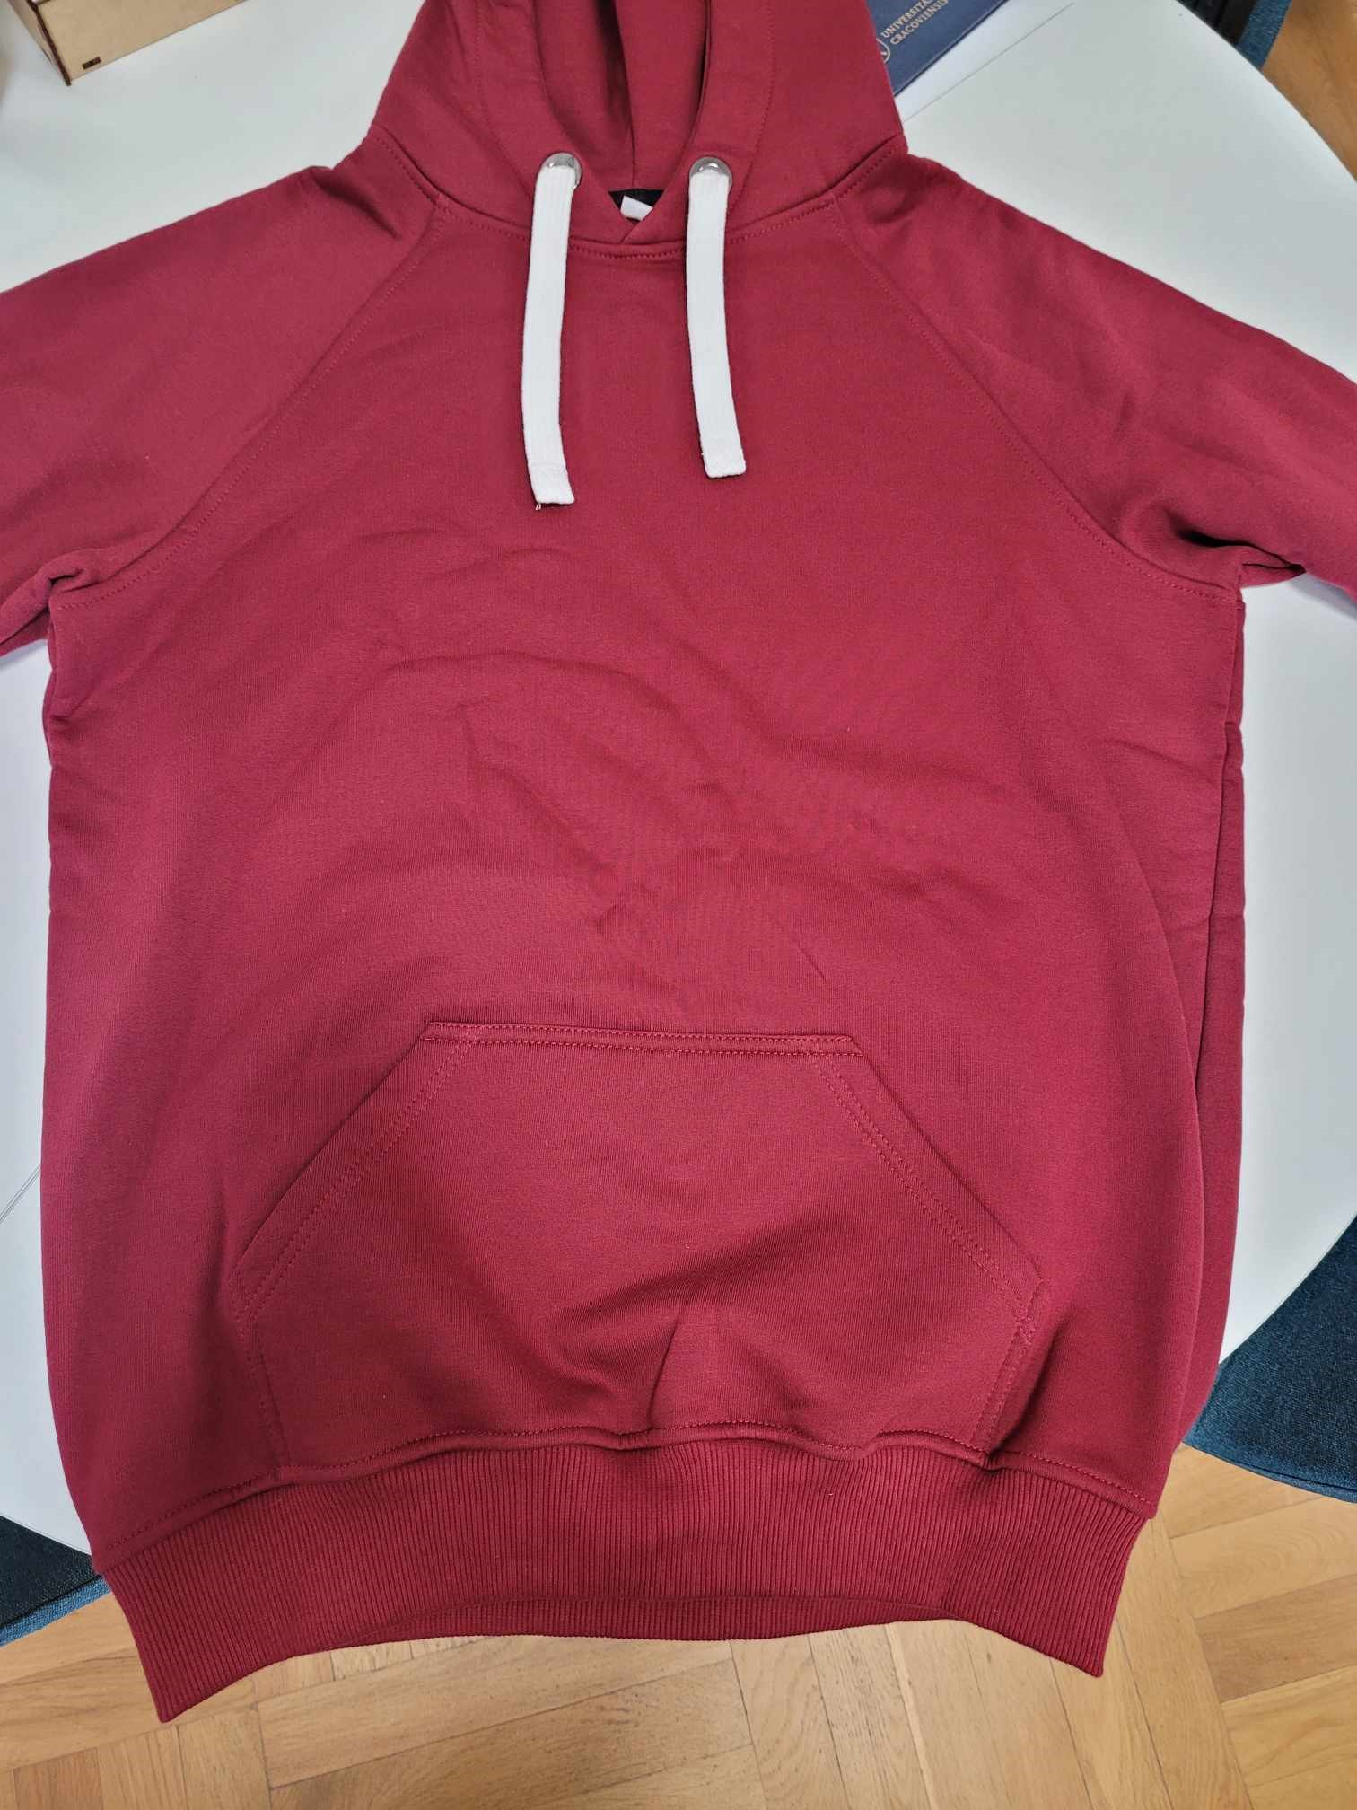 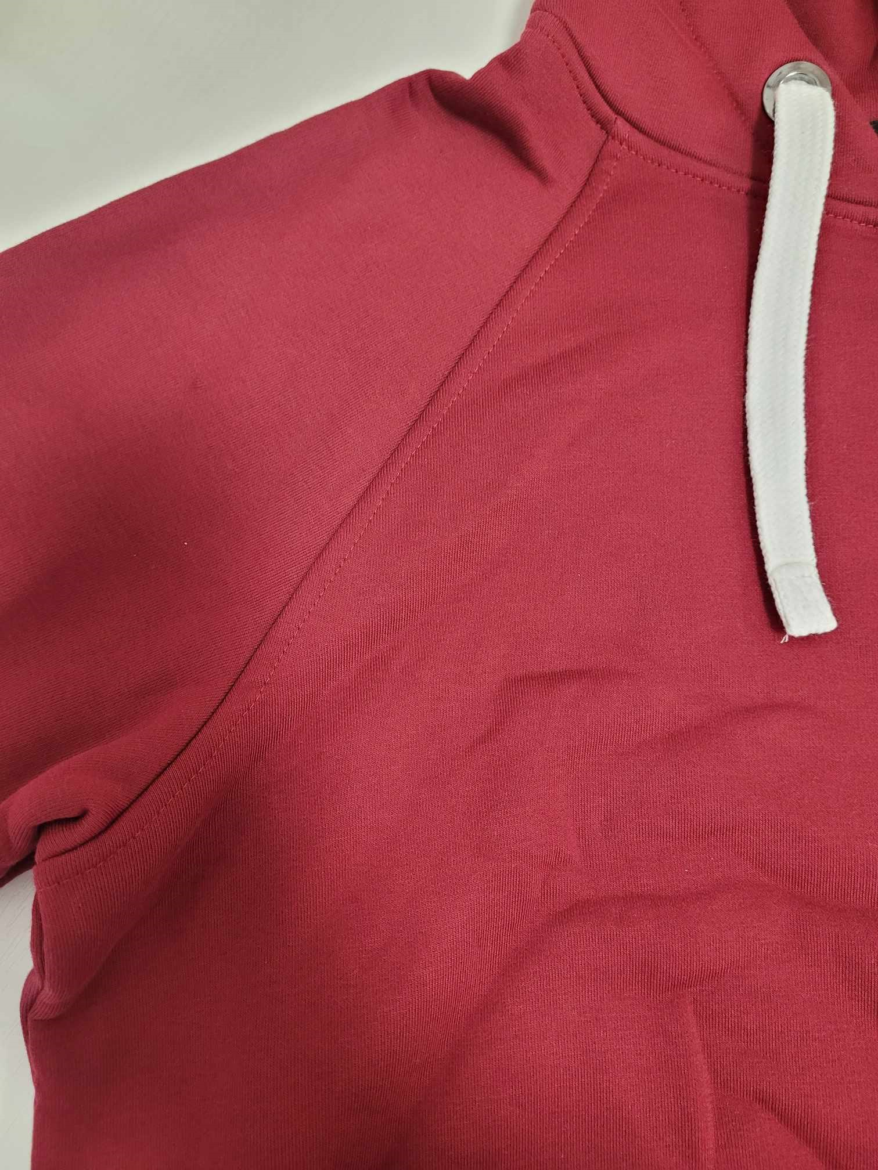 | 109.02 zł
12 | Logo bluza Kangurka Raglan - dod.znak. | haft/ 1 kolor | oficjalne logo UJ | kolor dzianiny zależny od dostępności - czarny, granatowy, bordowy, różowy, zielony, niebieski, fioletowy, beżowy, szary, miętowy | 10006145 | Bluza szyta na zamówienie ●Materiał gramatura: 280 g/m2 (+/- 5%), skład: 90% bawełna, 10% poliester ● splot: singiel, jednoprawy ● ściągacz 2x2 ● barwienie: barwnik reaktywny spełniający normę OEKO-TEX ● Certyfikat OEKO-TEX STANDARD 100 – produkt/materiał ma spełniać wymagania humanoekologiczne STANDARD 100 ● kolory dzianiny umieszczono w kolumnie „dostępne kolory” w tym kolor granatowy możliwie bliski do koloru PANTONE 2945 oraz kolor bordowy możliwie bliski do koloru PANTONE 185 ● Kraj produkcji dzianin: Polska Krój oversize● raglanowe rękawy z podwójnym przeszyciem, wszyty język (potnik) na karku od wewnątrz bluzy oraz metka żakardowa z logo Uniwersytetu Jagiellońskiego, pod metką metka rozmiarowa ● Wszyta metka z przepisem konserwacji oraz składem materiału bluzy w bocznym szwie od strony wewnętrznej ● Cały wykrój dekoltu zabezpieczony przed rozciąganiem taśmą w kolorze bluzy o szerokości 1 cm ● dekolt wykończony ściągaczem 2x2 w kolorze bluzy ● Wymaga się, aby szwy były proste i równe, pełne, bez pętelek, bez wystających nitek - ścieg haftu był równy, bez przepuszczeń, bez wystających nitek - haft był zabezpieczony od wewnętrznej strony bluzy flizeliną maskującą w kolorze czarnym lub białym (pasującym do koloru bluzy). ● Rozmiar bluzy od S do XXXL. Pakowana jednostkowo w foliowe opakowanie z nalepką z rozmiarem. Dodatkowe znakowaniem jednostki Wykonawca otrzyma w momencie złożenia pojedynczego zamówienia. Minimalna ilość zamówienia to 5 szt. bluz z danego rozmiaru. |  | 110.70 zł
13 | Logo bluza crewneck Raglan | haft/ 1 kolor | oficjalne logo UJ | kolor dzianiny zależny od dostępności - czarny, granatowy, bordowy, różowy, zielony, niebieski, fioletowy, beżowy, szary, miętowy | 10006146 | Bluza szyta na zamówienie ●Materiał gramatura: 280 g/m2 (+/- 5%), skład: 90% bawełna, 10% poliester ● splot: singiel, jednoprawy ● ściągacz 2x2 ● barwienie: barwnik reaktywny spełniający normę OEKO-TEX ● Certyfikat OEKO-TEX STANDARD 100 – produkt/materiał ma spełniać wymagania humanoekologiczne STANDARD 100 ● kolory dzianiny umieszczono w kolumnie „dostępne kolory” w tym kolor granatowy możliwie bliski do koloru PANTONE 2945 oraz kolor bordowy możliwie bliski do koloru PANTONE 185 ● Kraj produkcji dzianin: Polska Krój bluzy oversize ●raglanowe rękawy z podwójnym przeszyciem, wszyty język (potnik) na karku od wewnątrz bluzy oraz metka żakardowa z logo Uniwersytetu Jagiellońskiego, pod metką metka rozmiarowa ● Wszyta metka z przepisem konserwacji oraz składem materiału bluzy w bocznym szwie od strony wewnętrznej ● Cały wykrój dekoltu zabezpieczony przed rozciąganiem taśmą w kolorze bluzy o szerokości 1 cm ● dekolt wykończony ściągaczem 2x2 w kolorze bluzy ● Wymaga się, aby szwy były proste i równe, pełne, bez pętelek, bez wystających nitek - ścieg haftu był równy, bez przepuszczeń, bez wystających nitek - haft był zabezpieczony od wewnętrznej strony bluzy flizeliną maskującą w kolorze czarnym lub białym (pasującym do koloru bluzy). ● Rozmiar bluzy od S do XXXL. Pakowana jednostkowo w foliowe opakowanie z nalepką z rozmiarem. Minimalna ilość zamówienia to 5 szt. bluz z danego rozmiaru. | 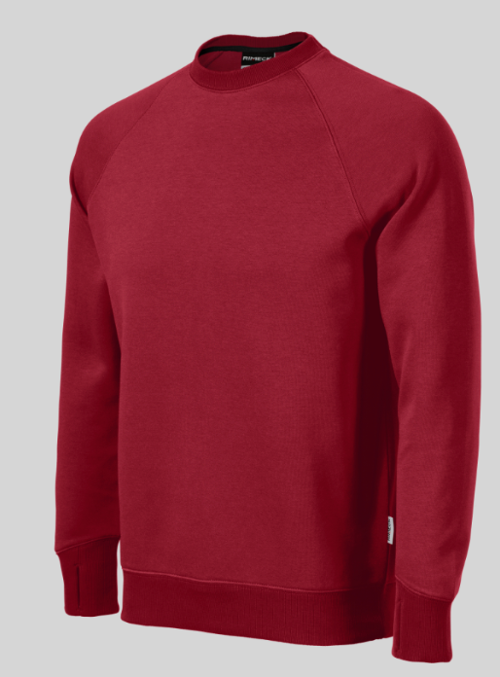 | 88.32 zł
14 | Logo bluza crewneck Raglan - dod.znak. | haft/ 1 kolor | oficjalne logo UJ | kolor dzianiny zależny od dostępności - czarny, granatowy, bordowy, różowy, zielony, niebieski, fioletowy, beżowy, szary, miętowy | 10006147 | Bluza szyta na zamówienie ●Materiał gramatura: 280 g/m2 (+/- 5%), skład: 90% bawełna, 10% poliester ● splot: singiel, jednoprawy ● ściągacz 2x2 ● barwienie: barwnik reaktywny spełniający normę OEKO-TEX ● Certyfikat OEKO-TEX STANDARD 100 – produkt/materiał ma spełniać wymagania humanoekologiczne STANDARD 100 ● kolory dzianiny umieszczono w kolumnie „dostępne kolory” w tym kolor granatowy możliwie bliski do koloru PANTONE 2945 oraz kolor bordowy możliwie bliski do koloru PANTONE 185 ● Kraj produkcji dzianin: Polska Krój oversize● raglanowe rękawy z podwójnym przeszyciem, wszyty język (potnik) na karku od wewnątrz bluzy oraz metka żakardowa z logo Uniwersytetu Jagiellońskiego, pod metką metka rozmiarowa ● Wszyta metka z przepisem konserwacji oraz składem materiału bluzy w bocznym szwie od strony wewnętrznej ● Cały wykrój dekoltu zabezpieczony przed rozciąganiem taśmą w kolorze bluzy o szerokości 1 cm ● dekolt wykończony ściągaczem 2x2 w kolorze bluzy ● Wymaga się, aby szwy były proste i równe, pełne, bez pętelek, bez wystających nitek - ścieg haftu był równy, bez przepuszczeń, bez wystających nitek - haft był zabezpieczony od wewnętrznej strony bluzy flizeliną maskującą w kolorze czarnym lub białym (pasującym do koloru bluzy). ● Rozmiar bluzy od S do XXXL. Pakowana jednostkowo w foliowe opakowanie z nalepką z rozmiarem. Dodatkowe znakowaniem jednostki Wykonawca otrzyma w momencie złożenia pojedynczego zamówienia. Minimalna ilość zamówienia to 5 szt. bluz z danego rozmiaru. |  | 92.16 zł

